PDG
Rapport d'opportunité
OPP_3-XX_LT_26168_LLCH_001

Nom de la coordination |  |  | Refection de la canalisation AEP des Correardes
Commune de départ |  |  | LUS-LA-CROIX-HAUTE
Emprise |  |  | Mairie- Le Village
Longueur (ml) |  |  | 688

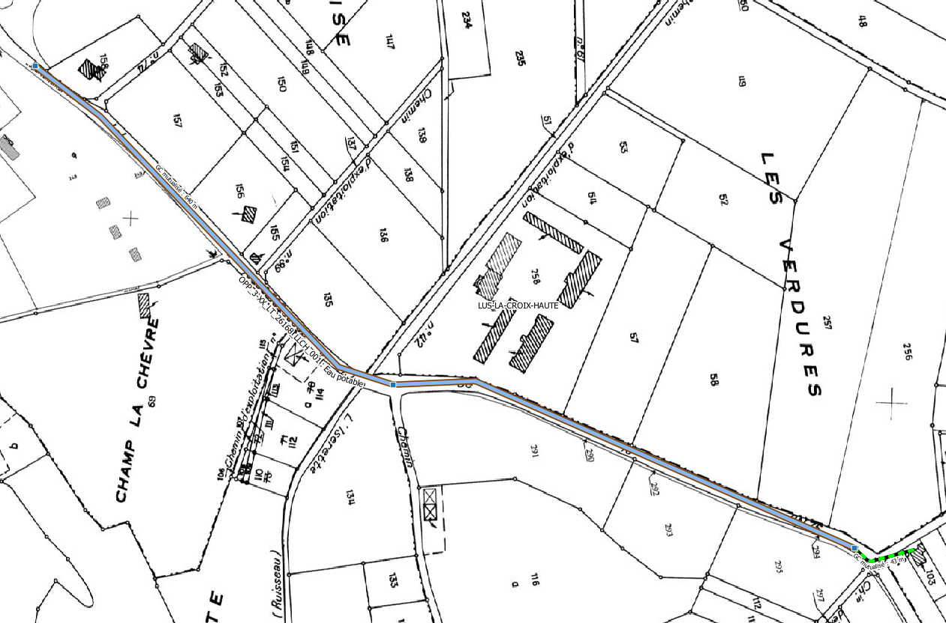

Plan de situation

A | 2018-01-11 | Rapport d'opportunité |  | MF | VR | VR
IND | DATE | DESCRIPTION |  | CREA | VERIF | VALID

Rapport

Rapport d'opportunité
OPP_3-XX_LT_26168_LLCH_001

Informations générales |  | Note /40

Nature des travaux | Eau potable | 2 | 25
Prévision Starr | GC a creer | 6
Nombre de cables/fibres | 1 X 720 | 6
Délais de programmation | 2016 | 0
Date d'exécution des travaux | Hiver 2018 | 6
Coordination associée | Commune de Lus La Croix Haute | 5
Nombre de bâtiments raccordables | 3 | 0 |  | Note finale
 |  |  |  | 85/100

Unités d'œuvre

Nombre de chambres ADN existantes | 0
Nombre de chambres ADN à créer | 3
Longueur du GC d'interconnexion | 48
Longueur du GC mutualisé | 640

Coûts |  | Note /40

Coût estimatif du GC par marché (€) | 51,600.00 € | 40 | 40
Coût estimatif du GC d'interconnexion (€) | 9,600.00 €
Coût estimatif du GC mutualisé (€) | 22,400.00 €

 |  | Note /20
Avis METIS |  | Avis positif | 20

